版本控管
大項目
Online作業
中項目
APF 使用者管理
細項
APF0302 密碼還原
標題
功能簡述
製作人
馬凱林
製作日
20131011

NO. | 版本 | 修改說明 | 日期
1 | 1.0 | 初版 | 2013-10-16

功能簡述
大項目
Online作業
中項目
APF 使用者管理
細項
APF0302 密碼還原
標題
功能簡述
製作人
馬凱林
製作日
2013111
View |  | 回總表

功能 Use Case
功能清單設定作業
效能需求 | 資料處理量
最大處理人數 - 350人 concurrent數 150人 - 3秒以內 | 每月預計1000筆
簡述/目標 | 業務需求目的
1. 選取特定帳號密碼進行密碼還原。 | 1. 使用者如忘記密碼時，可透此功能將密碼還原為初始預設值。
主要參與者 | 支援性參與者
授權功能使用者
觸發事件Triggers | 事先條件Preconditions
使用者由功能清單點選密碼還原時 | 1. 主檔已建立使用者帳號及該使用者角色有此功能權限
操作功能描述
查詢帳號 1.使用者於輸入查詢條件篩選欲選取的帳號 2.系統依查詢條件顯示資料於grid 密碼還原 1.選取特定帳號密碼進行密碼還原，系統回應設定成功訊息
處理流程說明

其他

畫面_APF0302MM1
大項目
Online作業
中項目
APF 使用者管理
細項
APF0302 密碼還原
標題
APF0302MM1 密碼還原主頁面
製作人
馬凱林
製作日
20131011
 |  |  |  |  | 回總表

畫面示意圖
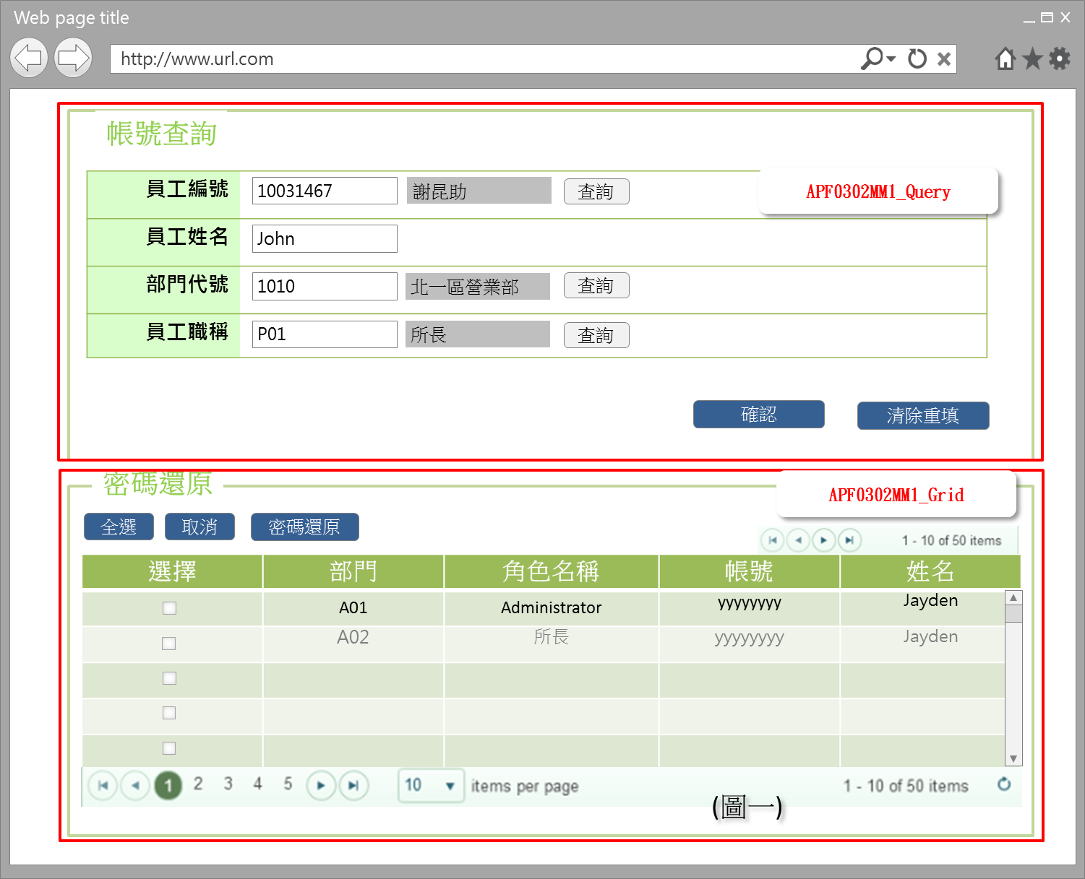 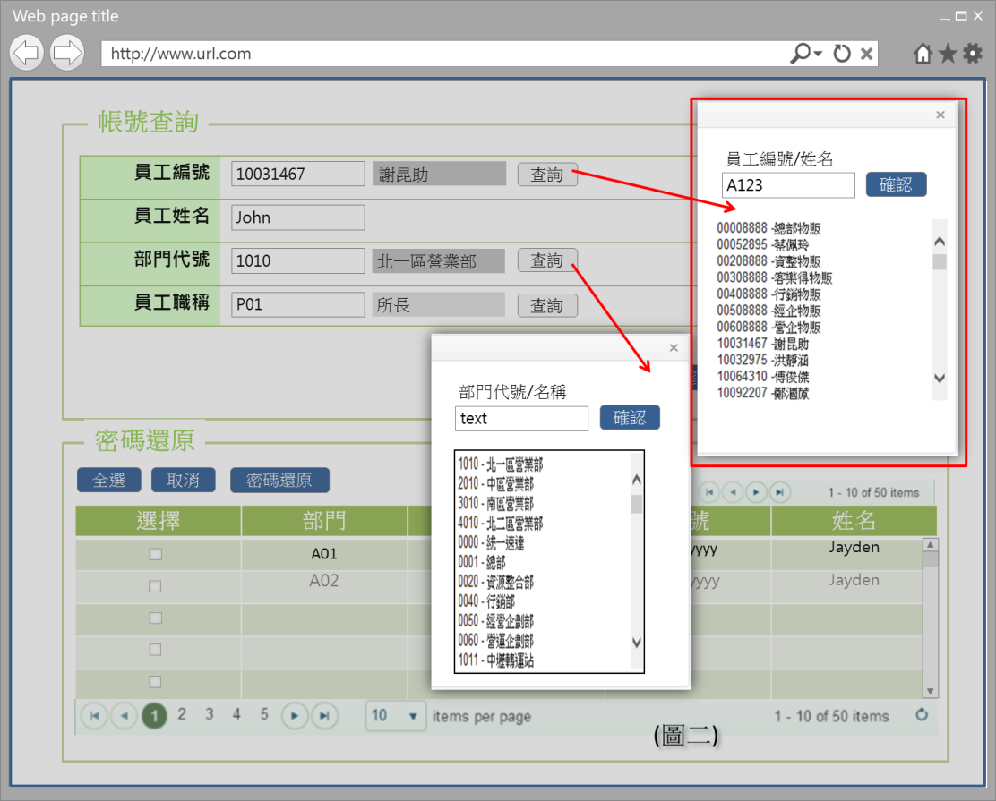

事前檢核
1.前畫面:首頁 1.1 SESSION內容: 1.2 成立條件:該使用者擁有此功能查詢權限
事後檢核
無
前端檢核
APF0302MM1_Query 檢查時機：該欄位輸入後
NO | 項目名稱 | 檢核項目
1 | 員工編號 | 1. 輸入型態:string，細部檢核項目，待共通性使用者主檔完成後，補上 2. 如先輸入或按查詢鈕選擇員工編號 ，則員工姓名、部門代號、員工職稱 被自動帶出且該三欄位是disable，不可再輸入
2 | 員工姓名 | 1. 輸入型態:string，細部檢核項目，待共通性使用者主檔完成後，補上 2. 如先輸入員工姓名，則員工編號、部門代號、員工職稱 被自動帶出且該三欄位是disable，不可再輸入
3 | 部門代號 | 1. 輸入型態:string，細部檢核項目，待共通性使用者主檔完成後，補上 2. 如先輸入或按查詢鈕選擇部門代號，則員工編號、員工姓名、是disable，不可再輸入
4 | 員工職稱 | 1. 輸入型態:string，細部檢核項目，待共通性使用者主檔完成後，補上 2. 如先輸入或按查詢鈕選擇員工職稱，則員工編號、員工姓名、是disable，不可再輸入，

APF0302MM1_Grid
NO | 項目名稱 | 檢核項目
1 | 部門 | 顯示用。
2 | 角色名稱 | 顯示用。
3 | 帳號 | 顯示用。
4 | 姓名 | 顯示用。

後端檢核
APF0101MM1_Query 檢查時機：按下『確認』鈕時
NO | 項目名稱 | 檢核項目
1 | 員工編號 | 輸入之員工編號必須存在於 共通性 使用者 主檔資料表中，若不存在則出現錯誤訊息，訊息內容請參考APF訊息表APF_NO 9
2 | 員工姓名 | 輸入之員工編號必須存在於 共通性 使用者 主檔資料表中，若不存在則出現錯誤訊息，訊息內容請參考APF訊息表APF_NO 9
3 | 部門代號 | 輸入之員工編號必須存在於 共通性 使用者 主檔資料表中，若不存在則出現錯誤訊息，訊息內容請參考APF訊息表APF_NO 9
4 | 員工職稱 | 輸入之員工編號必須存在於 共通性 使用者 主檔資料表中，若不存在則出現錯誤訊息，訊息內容請參考APF訊息表APF_NO 9

APF0101MM1_Grid
NO | 項目名稱 | 檢核項目
1 | 部門 | 顯示用。
2 | 角色名稱 | 顯示用。
3 | 帳號 | 顯示用。
4 | 姓名 | 顯示用。

Button說明
NO | 控制項名稱 | call methods | 重要參數 | 主要處理內容
1 | 『APF0302MM1』Form |  |  | 開啟APF0302MM1_Query

APF0302MM1_Query
1 | 查詢 | _CLICK |  | 查詢按鈕提供開窗選取功能，例如:員工編號可自行輸入(模糊查詢)或點選查詢按鈕，跳出員工查詢視窗，於員工查詢視窗輸入條件(員工編號或員工姓名模糊查詢)後按下確認按鈕，下方顯示查詢結果，雙擊一筆員工查詢結果，帶回員工編號與員工姓名(圖二)。
2 | 確認 | _CLICK |  | 開啟APF0302MM1_Grid，依輸入的查詢條件，整合後端 DB資料，並將查詢結果置於APF0302MM1_Grid中
3 | 清除重填 | _CLICK |  | 清除APF0302MM1_Query畫面所有欄位

APF0302MM1_Grid
1 | 全選 | _CLICK |  | 將APF0302MM1_Grid內所有項目勾選
2 | 取消 | _CLICK |  | 將APF0302MM1_Grid內所有項目取消勾選
3 | 密碼還原 | _CLICK |  | 點選此按鈕後，系統回應提示確認訊息，訊息內容請參考APF訊息表 43。 1. 若選擇是，則進行密碼還原並回應成功訊息，如失敗，則顯示還原失敗訊息，訊息內容請參考APF訊息表 2 及 5。 2. 若選擇否，則不做任何動作。

特殊說明
NO | 應用時機

參考資料說明
1 | 共通元件
2 | 共通元件

欄位_APF0302MM1
大項目
Online作業
中項目
使用者管理
細項
APF0101 角色維護
標題
APF0101MM1 角色維護主頁面
製作人
陳慕霖
製作日
20131003
大項目
Online作業
中項目
APF 使用者管理
細項
APF0302 密碼還原
標題
APF0302MM1 密碼還原主頁面
製作人
馬凱林
製作日
20131011
 |  |  |  |  |  |  |  |  |  | 回總表

Global 參數
No. | 項目名稱 | 項目代號 | html型態及長度 | 對應Table Name | 對應Column Name | DB型態及長度 | 預設值 | 輸入/輸出 | 備註
1

APF0302MM1_Query
No. | 項目名稱 | html代號 | html型態及長度 | 對應Table Name | 對應Column Name | DB型態及長度 | 預設值 | 輸入/輸出 | 備註
1 | 員工編號 | txtINPUT_EMPLOYEE_ID | string |  |  |  |  | I | 待共通性使用者主檔完成後，補上
2 | 員工姓名 | txtINPUT_EMPLOYEE_NAME | string |  |  |  |  | I | 待共通性使用者主檔完成後，補上
3 | 部門代號 | txtINPUT_DEPT_ID | string |  |  |  |  | I | 待共通性使用者主檔完成後，補上
4 | 員工職稱 | txtINPUT_EMPLOYEE_POSITION | string |  |  |  |  | I | 待共通性使用者主檔完成後，補上

APF0302MM1_Grid
No. | 項目名稱 | html代號 | html型態及長度 | 對應Table Name | 對應Column Name | DB型態及長度 | 預設值 | 輸入/輸出 | 備註
1 | 部門 | DEPT |  |  |  |  |  | O | 待共通性使用者主檔完成後，補上
2 | 角色名稱 | NAME |  | Core_Role | Name | nvarchar(20) |  | 0
3 | 帳號 | ACCOUNT |  | Core_User | Account | varchar(10) |  | 0
4 | 姓名 | EMPLOYEE_NAME |  |  |  |  |  | 0 | 待共通性使用者主檔完成後，補上

